Punto5
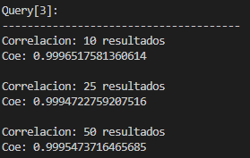
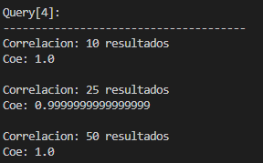
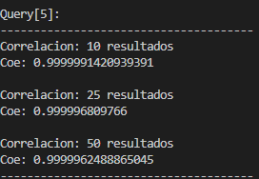
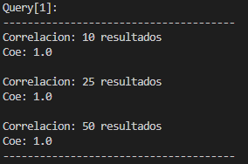
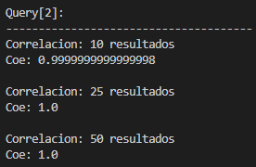
 | Query 1 | Query 2 | Query 3 | Query 4 | Query 5
Primero 10 | 1 | 0.9999999999999990 | 0.9996517581360610 | 1 | 0.9999991420939390
Primero 25 | 1 | 1 | 0.9994722759207510 | 0.9999999999999990 | 0.9999968097660000
Primero 50 | 1 | 1 | 0.9995473716465680 | 1 | 0.9999962488865040

